상품제안서
담아 여행용 6종 프리미엄 고급 압축파우치 | 상품코드: F23043

 |  |  |  |  |  |  | 02-412-0044 | www.easy1.co.kr
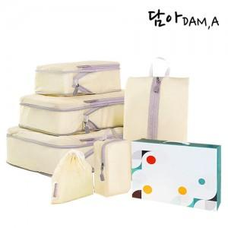

【상세/제작정보】

【인쇄/포장옵션】 | 실크 / 포장불가능

【공급단가】 | 수량 | 100~ | 300~ | 500~ | 1,000~ | 3,000~
*VAT별도 | 단가 | 22,820원 | 22,000원 | 21,190원 | 20,370원 | 19,560원

【상품 URL】 | https://dev.easy1.co.kr:443/src/goods_detail.php?gdno=23043

